상품제안서
LED충전식 손전등 C타입 후레쉬라이트 | 상품코드: S30039

 |  |  |  |  |  |  | 02-713-8555 | www.synergygift.co.kr
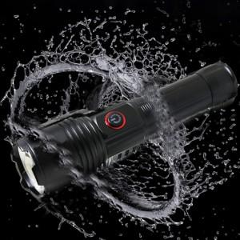

【상세/제작정보】

【인쇄/포장옵션】 | / 포장불가능

【공급단가】 | 수량 | 20~ | 100~ | 300~ | 500~ | 1,000~
*VAT별도 | 단가 | 29,940원 | 28,830원 | 27,720원 | 26,610원 | 25,950원

【상품 URL】 | https://www.synergygift.co.kr:443/src/goods_detail.php?gdno=30039

